FORMATO DE COTIZACION

 | SOLUCIONES EN SEGURIDAD Y ENERGÍA

 | Datos del cliente |  |  |  |  | 2025-11-23
 | Nombre: | GALVAN FRANCO LUZ ANGELICA
 | Dirección: | SIEMPREVIVA 2111 JARDINES DEL BOSQUEC.P.81248 LOS MOCHIS,Sin.
 | Número de Servicio (RPU): |  |  | 538101205959
 | Tarifa: | 1F
 |  |  |  | Producción diaria de energía | 15,707 | % Producción vs Consumo |  | 141%
 |  |  |  | Consumo promedio diario de energía | 11,135 | Watts instalados |  | 3,720

Parte | Descripción |  |  |  |  |  | Cantidad | Unidad
 | SISTEMA FOTOVOLTAICO
1.10 | Modulo Solar 620W, 50 Vcd, Monocristalino, 144 Celdas grado A |  |  |  |  |  | 6 | LOTE
1.20 | Inversor para Interconexión a CFE de 6 kW con Salida de 220 Vca, Módulo Wifi Incluido |  |  |  |  |  | 1 | LOTE
1.30 | Montaje extra largo de aluminio anodizado para techo o piso de concreto, de alta resistencia a climas extremos y rápida instalación para arreglo 1x4 módulos fotovoltáicos de 40mm de espesor |  |  |  |  |  | 2 | LOTE
1.40 | Suministro e instalación de material eléctrico de acuerdo con la NOM-001-sede-vigente. Incluye: canalización a base de tubería galvanizada pg tipo imc cuando se encuentre expuesta o la intemperie, tubería galvanizada pd tipo emt cuando se encuentre bajo techumbres, falsos plafones o muros de Tablaroca, protecciones, cableado, sistema de protecciones lado corriente alterna y lado corriente directa. |  |  |  |  |  | 6 | LOTE

1.50 | Servicio de mano de obra calificada. Técnicos con constancias para trabajos eléctricos y trabajos en alturas, certificación en el estándar de competencia, ingeniería especializada, logística, fletes, maniobras, acarreos y limpieza en general. |  |  |  |  |  | 6 | LOTE

Condiciones de pago al contado:
 |  | 70% DE ANTICIPO: | $38,220 |  | Su inversión total |  | Pesos: | $47,069
 |  | 30% AL FINALIZAR: | $16,380 |  |  |  | IVA: | $7,531
 |  | Total: | $54,600 |  | será de: |  | Total: | $54,600
Los paneles cuentan con 25 años de garantía de rendimiento lineal
 | Ahorro Acumulado | Inversión
 | 4.39 | 54.60
 | 9.18 | 54.60
 | 14.40 | 54.60
 | 20.09 | 54.60
 | 26.28 | 54.60
 | 33.04 | 54.60
 | 40.41 | 54.60
 | 48.44 | 54.60
 | 57.19 | 54.60
 | 66.73 | 54.60
 | 77.12 | 54.60
 | 88.46 | 54.60
 | 100.81 | 54.60
 | 114.28 | 54.60
 | 128.95 | 54.60
 | 144.95 | 54.60
 | 162.39 | 54.60
 | 181.40 | 54.60
 | 202.11 | 54.60
 | 224.70 | 54.60
 | 249.31 | 54.60
 | 276.14 | 54.60
 | 305.38 | 54.60
 | 337.26 | 54.60
 | 372.01 | 54.60
 |  |  |  |  |  |  | Recuperación de la Inversión

 |  |  |  |  |  |  | 12 | Años

Material de Instalación Paneles |  |  |  |  | Área Aproximada de instalación
Accesorios en Aluminio Anodizado |  |  |  |  | m2 | 23
Instalación Eléctrica |  |  |  |  |  |  |  |  | Capacidad bruta del inversor (Kw) | 3
De acuerdo a las normas eléctricas de CFE |  |  |  |  |  |  |  |  | Número de unidades de generación | 1 | 456
Sistema de Fijación de Paneles |  |  |  |  |  |  |  |  | Horas diarias promedio de radiación solar | 5
Fijación en piso con protección de pasta epóxica a prueba de filtrado de agua |  |  |  |  |  |  |  |  | Días promedio del mes | 30.4

Tiempo estimado de entrega: de 1 a 2 semanas |  |  |  |  |  |  |  |  | Solar
Tiempo estimado de instalación: Varía de acuerdo a dimensión del sistema
Garantía: 12 años en módulos, 12 años en inversores y 1 año en instalación eléctrica
Nota: Esta cotización es aproximada conforme a los datos proporcionados por el cliente y no constituye ningún compromiso de nuestra parte hasta la firma del contrato.
Tiene vigencia de 05 días a partir de la fecha establecida en esta cotización. Los trámites administrativos ante la CFE no tienen costo. Las cuotas extras de la dependencia de CFE no están incluidos en esta cotización. Los trabajos, materiales o viáticos no mencionados, serán cotizados de acuerdo a las instalaciones.

LA LEY DE IMPUESTO SOBRE LA RENTA, ARTÍCULO 40 - 12 SECCIÓN 2, MARCA QUE LOS PORCENTAJES MÁXIMOS AUTORIZADOS
TRATÁNDOSE DE ACTIVOS FIJOS POR TIPO DE BIEN, ENERGÍAS ALTERNATIVAS (SOLAR) PODRÁN SER DEDUCIDAS AL 100%


 |  |  |  | ATENTAMENTE
 |  |  |  | __________________________________________________________
 |  |  |  | ING. JOSÉ RAMÓN DÍAZ GAXIOLA
 |  |  |  | GERENTE OPERATIVO

Calle Coahuila # 2008-Local 2, Cortinas 3ra. Sección, C. P. 85169, Ciudad Obregón, Sonora.

CREDENCIALES INE
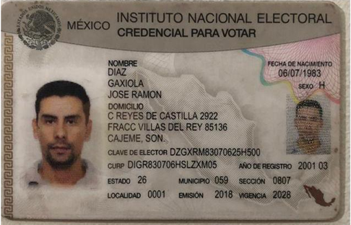
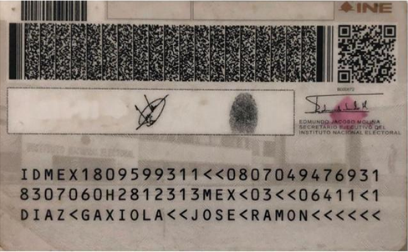

CROQUIS
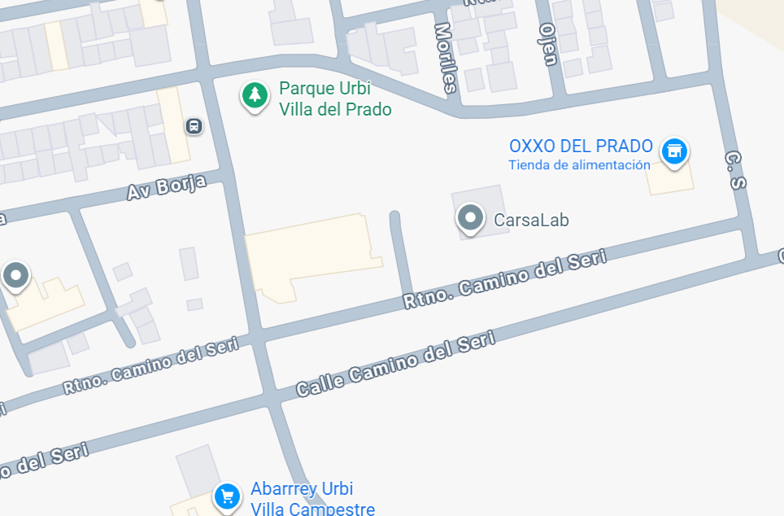

 | RPU | 538101205959
GALVAN FRANCO LUZ ANGELICA
SIEMPREVIVA 2111 JARDINES DEL BOSQUEC.P.81248 LOS MOCHIS,Sin.

Coordenadas UTM 12 R |  | E |  | N
0 |  |  | 0

